Valor Futuro
tasa/costo de oportunidad | 10.00%
 | Periodo | 0 | 1 | 2 | 3 | 4 | 5 | 6 | 7 | 8
 |  | 32.6 | 32.6 | 32.6 | 32.6 | 32.6 | 32.6 | 32.6 | 32.6 | 32.6
 |  |  | 68.46 | 107.906 | 151.2966 | 199.02626 | 251.528886 | 309.2817746 | 372.80995206 | 442.69094727 | Puedo comparar esta con 300.10 porque son en el mismo momento
 |  |  | El 0 (llevado al valor futuro) y 1 sumados |  |  |  |  |  |  | Valor futuro
 |  |  | si el costo de oportunidad es 0, al 8 da 32.6*9

 | Periodo | 0 | 1 | 2 | 3 | 4 | 5 | 6 | 7 | 8
 |  | 140 | 154 | 169.4 | 186.34 | 204.974 | 225.4714 | 248.01854 | 272.820394 | 300.1024334
 |  |  |  |  |  |  |  |  |  | Cuanto vale 140 en 8 años futuros con costo de o de 10%?

 | Dalia | Renata | Mariana (cetes) | Majo | Aldo | Olivia | Jorge | Talco
 | 0.00% | 1.00% | 10.00% | 12.00% | 15.00% | 25.00% | 50.00% | 100.00%
 | 153.4 | 153.8 | 142.6 | 135.1 | 118.9 | 6.66 | -1146.8 | -19181.4
 | si vas poniendo esto, las dif entre arriba y abajo, es cada vez más pequeña y luego negativa despues de olivia (25%)
 | si tienes una inversión pensada con c.o. de 25 o +, te conviene 2nda opción, si no es mejor la 1ra opción.

Puedo comparar valor futuro o presente

 | 160
 | 150
 | 140
 | 130
 | 120
 | 110
 | 100
 | 10
 | -1000
 | -2000

Valor Presente
 | Tasa | 10.00%

 | Periodo | 0 | 1 | 2 | 3 | 4 | 5 | 6 | 7 | 8
 |  | 32.6 | 32.6 | 32.6 | 32.6 | 32.6 | 32.6 | 32.6 | 32.6 | 32.6
 |  | 32.6 | 29.636363636 | 26.94214876 | 24.492862509 | 22.266238645 | 20.242035132 | 18.40185012 | 16.728954654 | 15.208140595

 | valor presente | 206.51859405 | comparación | 66.518594052

 | Periodo | 0 | 1 | 2 | 3 | 4 | 5 | 6 | 7 | 8
 | valor presente | 140
 |  | porque no hay más pagos

 | Dalia | Renata | Mariana (cetes) | Majo | Aldo | Olivia | Jorge | Talco
 | 0.00% | 1.00% | 10.00% | 12.00% | 15.00% | 25.00% | 50.00% | 100.00%

 | en proyectos el valor presente se compara, pero mentalmente es más facil comparar valor futuro

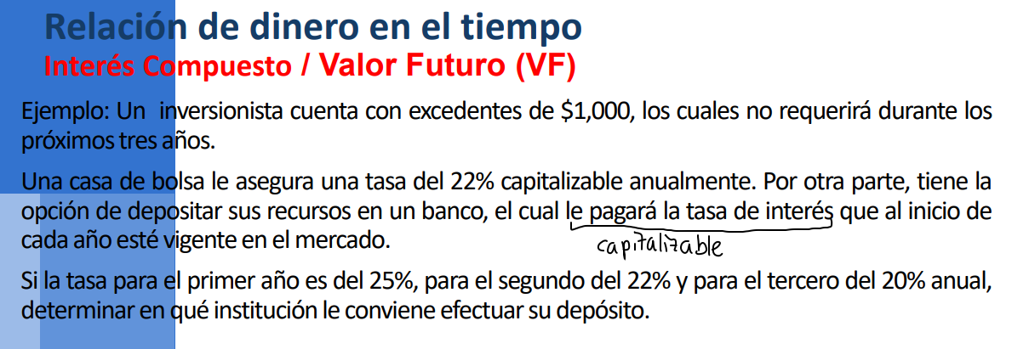
 | Compuesto |  |  |  |  |  | capitalizable es que se reinvierte cada periodo
 |  | 22.00% | 22.00% | 22.00%
 | Periodo | 0 | 1 | 2
VP | 1000 |  |  |  | 1815.848
 |  | 25.00% | 22.00% | 20.00%
 |  | 0 | 1 | 2
VP | 1000 |  |  |  | 1830

 | Simple
 | 1000 | 25.00% | 1750

Ej 1
4690.1612513
 | 1628.8946268
Ej 2 | 2628.8946268 | Solo puedes sumar cantidades en años iguales
 | 18507.388498
Ej 3
 | 0.8
 | 2.5657083778
Ej 4 | Despejas valor presente
 | 4.6609571438
 | 4290.9641481
Ej 5 | 20000
 | 4.0455577357
 | 4943.6941224
Ej 6 | 43178.499945

Ej 7 | 2400 | Simple | Compuesto
 | 0.05 | 2880 | 2917.215
 | 4

 | 3.2071354722

 | 1500
 | 2727.2727273
 |  | fin | fin | fin | inicio
 |  | 2014 | 2015 | 2016 | 2017
 |  | 9.90% | 8.70% | 10.70%
 |  | 189423.0708 | 208175.9548 | 226287.26287 | 250500
 |  | 189423.0708

 |  | para fin e inicio del 2014, es lo mismo pq es anual. Tendría que decir fines del 2013 para tener que hacerlo again

